List2
Oblečení ATEX - objednávka
Jméno a příjmení:

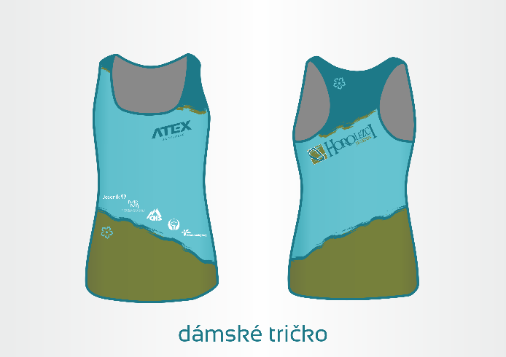
Dámský nátělník EPI
Materiál: | Asteria | Náhled:
Složení: | 80% polyester, 20% elastan
Gramáž: | 140 g/m2
Cena: | 499 Kč
Počet: | 0 - velikost
Odkaz na výrobek: | http://eshop.atexsport.cz/damsky-dres-br-EPI.html

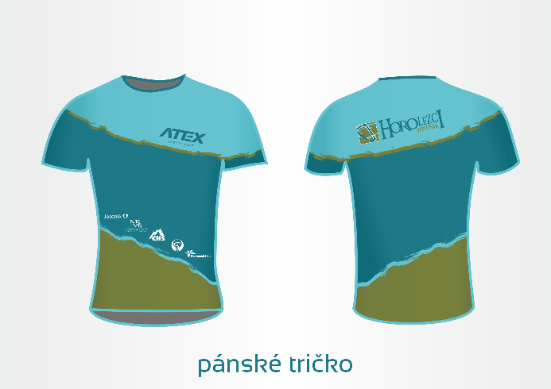
Pánské tričko EPI / dětské
Materiál: | Coolmax | Náhled:
Složení: | 100% polyester
Gramáž: | 105 g/m2
Cena: | 544 Kč
Počet: | 0/0 - velikost
Odkaz na výrobek: | http://eshop.atexsport.cz/atleticky-dres-kr-epi.html

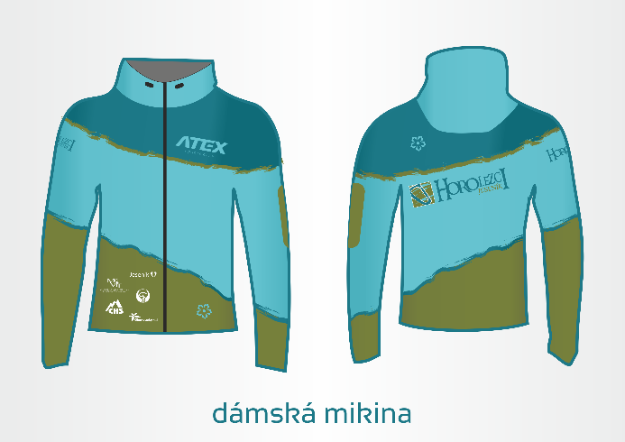
Sportovní mikina s kapucí - dámská / dětská
Materiál: | Dryclim | Náhled:
Složení: | 100% polyester
Gramáž: | 220 g/m2
Cena: | 1,095 Kč
Počet: | 0/0 - velikost
Odkaz na výrobek: | http://eshop.atexsport.cz/sportovni-mikina-zander-zelena.html

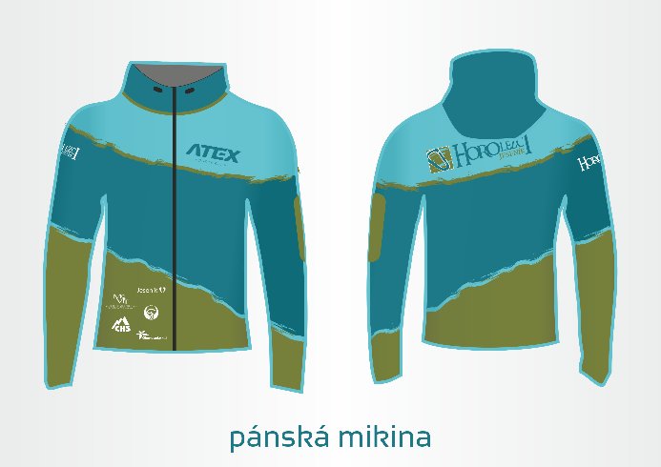
Sportovní mikina s kapucí - pánská / dětská
Materiál: | Dryclim | Náhled:
Složení: | 100% polyester
Gramáž: | 220 g/m2
Cena: | 1,095 Kč
Počet: | 0/0 - velikost
Odkaz na výrobek: | http://eshop.atexsport.cz/sportovni-mikina-zander-zelena.html

Dámská sportovní bunda - větruodolná
Materiál: | Zerowind thermo | Náhled:
Složení: | 100% polyester odolnost proti vodě
Gramáž: | 260 g/m2
Cena: | 2,025 Kč
Počet: | 0 - velikost
Odkaz na výrobek: | http://www.atexsport.cz/cz/zakazkova-vyroba/volny-cas-streetwear/?id=148-sportovni-bunda-s-kapuci.html

Pánská sportovní bunda - větruodolná
Materiál: | Zerowind thermo | Náhled:
Složení: | 100% polyester odolnost proti vodě
Gramáž: | 260 g/m2
Cena: | 2,025 Kč
Počet: | 0 - velikost
Odkaz na výrobek: | http://www.atexsport.cz/cz/zakazkova-vyroba/volny-cas-streetwear/?id=148-sportovni-bunda-s-kapuci.html

